关系图
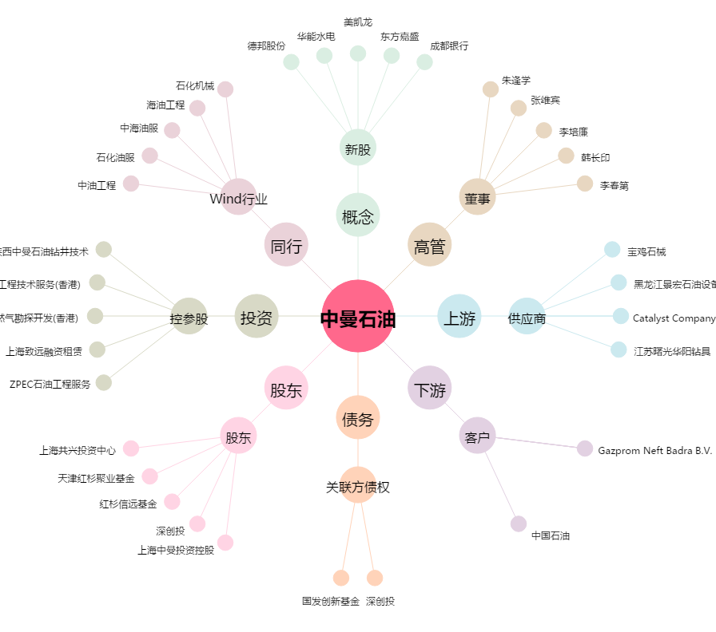
中曼石油[603619.SH] - 关系概览图

